ETCA-I-01
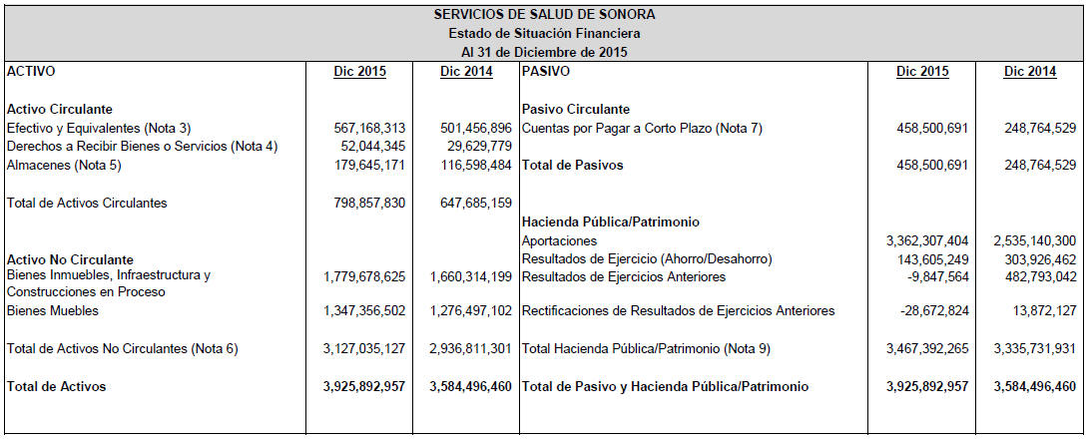

ETCA-I-01-A
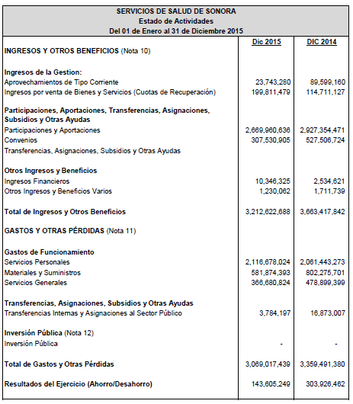

ETCA-I-01-B
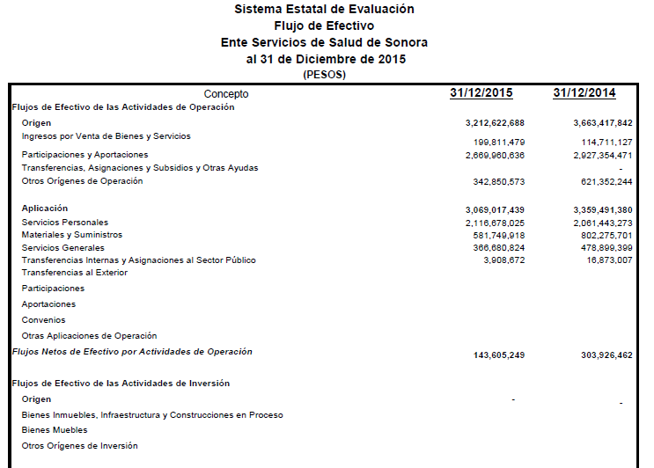

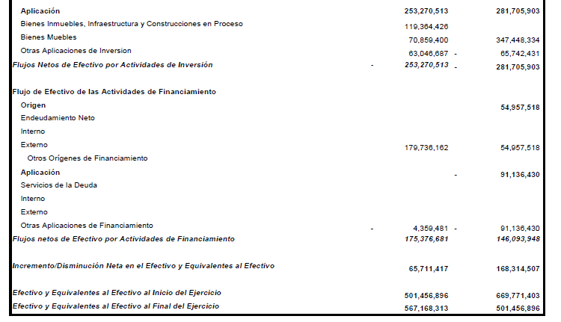

ETCA-I-02
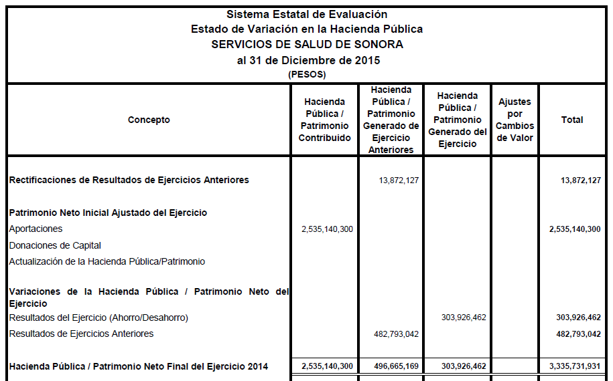

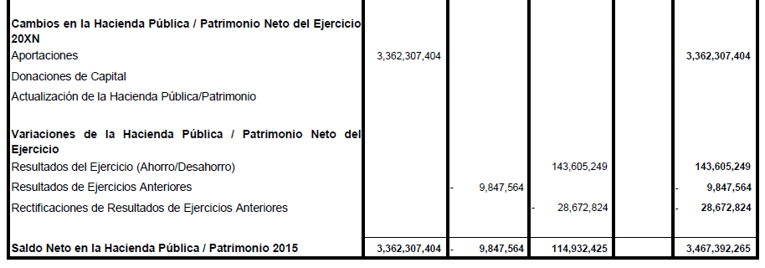

ETCA-I-03
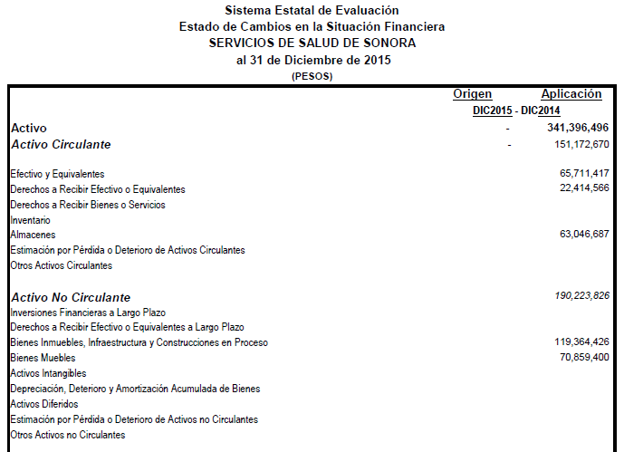

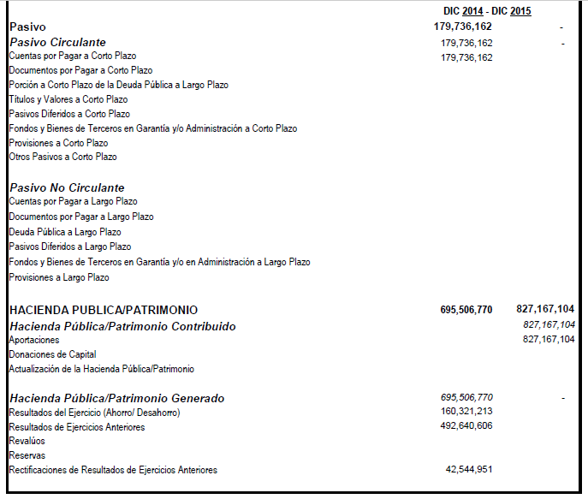

ETCA-I-05 Notas
ETCA-I-05
Sistema Estatal de Evaluación
Notas a los Estados Financieros
Ente XXXXXX
TRIMESTRE: CUARTO DE 2015
Al 31 de Diciembre de 2015
(PESOS)

 |  | NOTAS A LOS ESTADOS FINANCIEROS

 |  | Se deberá cumplir con lo siguiente:

 |  | NOTAS DE DESGLOSE
 |  | NOTAS DE MEMORIA: Cuentas de Orden
 |  | NOTAS DE GESTION ADMINISTRATIVA:
 |  | Incluir los 17 puntos señalados

1. | Introducción.
2. | Panorama Económico y Financiero.
3. | Autorización e Historia.
4. | Organización y Objeto Social.
5. | Bases de Preparación de los Estados Financieros.
6. | Políticas de Contabilidad Significativas.
7. | Posición en Moneda Estranjera y Protección por Riesgo Cambiario.
8. | Reporte Analítico del Activo.
9. | Fideicomisos, Mandatos y Análogos.
10. | Reporte de la Recaudación.
11. | Información sobre la Deuda y el Reporte Analítico de la Deuda.
12. | Calificaciones otorgadas.
13. | Proceso de Mejora.
14. | Información por Segmentos.
15. | Eventos Posteriores al Cierre.
16. | Partes Relacionadas.
17. | Responsabilidad Sobre la Presentación Razonable de los Estados Financieros.

 |  |  | Hoja _ de _

ETCA-I-06
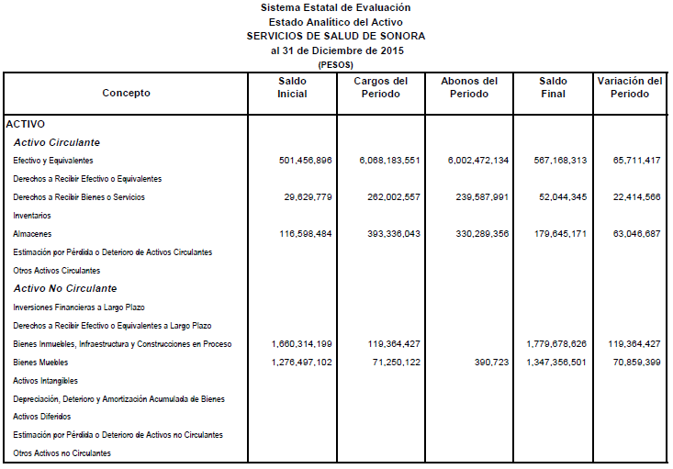

ETCA-I-07
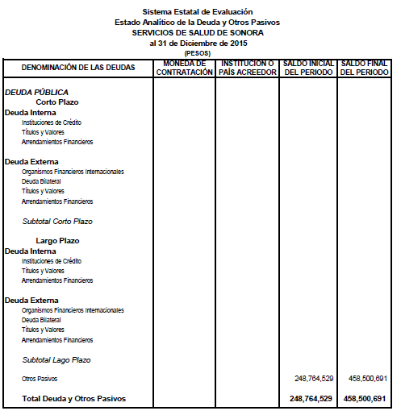

ETCA-II-10
 |  | Sistema Estatal de Evaluación |  | ETCA-II-10
Endeudamiento Neto
 |  | Servicios de Salud de Sonora
 |  | Trimestre
 |  | (pesos)

Identificacion del crédito o Instrumento |  | Contratacion / Colocación | Amortización | Endeudamiento Neto
 |  | A | B | C=A-B
Créditos Bancarios
1
2
3
4
NADA QUE REPORTAR EN ESTE APARTADO
5
6
7
8
9
10
 | Total Créditos Bancarios

Otros Instrumentos de Deuda
1
2
3
4
5
6
7
8
9
10
 | Total Otros Instrumentos de Deuda

 | TOTAL

ETCA-II-11
Sistema Estatal de Evaluación
Intereses de la Deuda
Servicios de Salud de Sonora
Trimestre
(pesos)
 |  |  | ETCA-II-11
Identificacion del crédito o Instrumento |  | Devengado | Pagado

Créditos Bancarios
1
2
3
4
NADA QUE REPORTAR EN ESTE APARTADO
5
6
7
8
9
10
 | Total de Interéses Créditos Bancarios

Otros Instrumentos de Deuda
1
2
3
4
5
6
7
8
9
10
 | Total Intereses Otros Instrumentos de Deuda

 | TOTAL

ETCA-III-13
SE ANEXA PDF DE ETCA-III-13 EN CORREO

Nota: Este es sólo una imagen de referencia, su captura debe ser efectuada en el sistema de evaluación (SED)

CPCA-IV-16
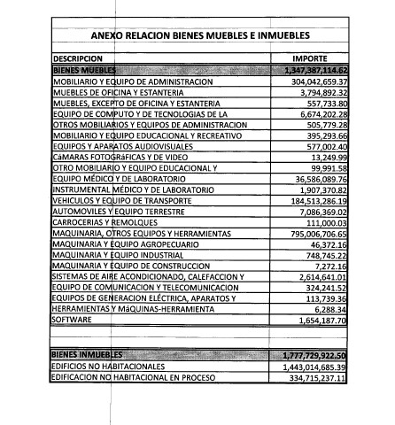
 |  |  | CPCA-IV-16
Sistema Estatal de Evaluación
Relación de Bienes Muebles e Inmuebles que Componen su Patrimonio
Servicios de Salud de Sonora
Del 01 de Enero al 31 de Diciembre de 2015
(pesos)
 |  |  | IV TRIMESTRE 2015
Código |  | Descripción del Bien | Valor en Libros

 | BIENES MUEBLES

 | 12201 | MOBILIARIO Y EQUIPO DE OFICINA | 318,752,973
 | 12203 | MAQUINARIA Y EQUIPO MEDICO | 836,923,486
 | 12202 | EQUIPO DE TRANSPORTE | 191,710,655

 | BIENES INMUEBLES
 | TERRENOS

 | EDIFICIOS | EDIFICIOS NO HABITACIONALES | 1,777,729,923

 | Y DEMAS INMUEBLES

 | NOTA: la información de este formato es ACUMULADA.

CPCA-IV-17
 |  |  |  | ETCA-IV-17
 |  | Sistema Estatal de Evaluación
Relación de esquemas bursátiles y de coberturas financieras
 |  | Servicios de Salud de Sonora
 |  | Del 01 de Enero al 31 de Diciembre de 2015
 |  | (pesos)
 |  |  |  | IV TRIMESTRE 2015
Identificacion del Instrumento |  | Colocación | Interés Ganados | Valor Actual
 |  | A | B | C=A+B

1
2
3
4
Nada que Reportar en este Apartado
5
6
7
8
9
10
 | Total
Otros Instrumentos de Bursatilización
1
2
3
4
5
6
7
8
9
10
 | Total Otros Instrumentos
 | TOTAL

